Estadísticas
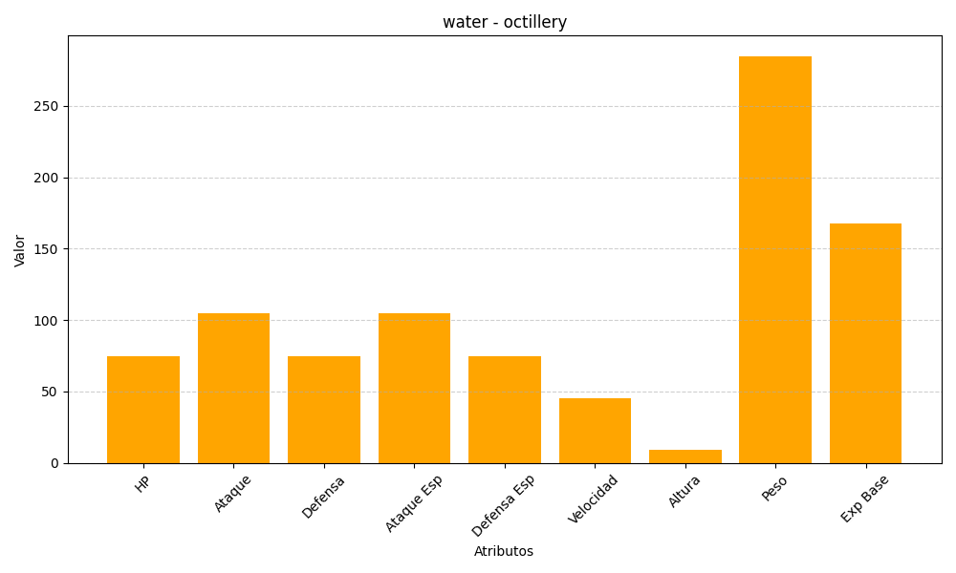
ID | Nombre | Tipo | HP | Ataque | Defensa | Ataque Especial | Defensa Especial | Velocidad | Altura | Peso | Experiencia Base
224 | octillery | water | 75 | 105 | 75 | 105 | 75 | 45 | 9 | 285 | 168

